상품제안서
쥬트백 3종 | 상품코드: S41452

 |  |  |  |  |  |  | 02-713-8555 | www.synergygift.co.kr
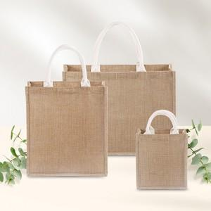

【상세/제작정보】 | <p><span style="font-size: 14pt;">※ 양면인쇄시 디자인 다를 경우 추가 판비 발생됩니다.(별도문의)</span></p>

【인쇄/포장옵션】 | 실크, 풀칼라 / OPP(비닐)

【공급단가】 | 수량 | 50~ | 100~ | 500~ | 1,000~ | 3,000~
*VAT별도 | 소 | 4,740원 | 4,600원 | 4,480원 | 4,350원 | 4,220원
 | 중 | 5,550원 | 5,350원 | 5,250원 | 5,060원 | 4,910원
 | 대 | 6,150원 | 6,000원 | 5,860원 | 5,670원 | 5,500원

【상품 URL】 | https://www.synergygift.co.kr:443/src/goods_detail.php?gdno=41452

